Frequenze di monitoraggio
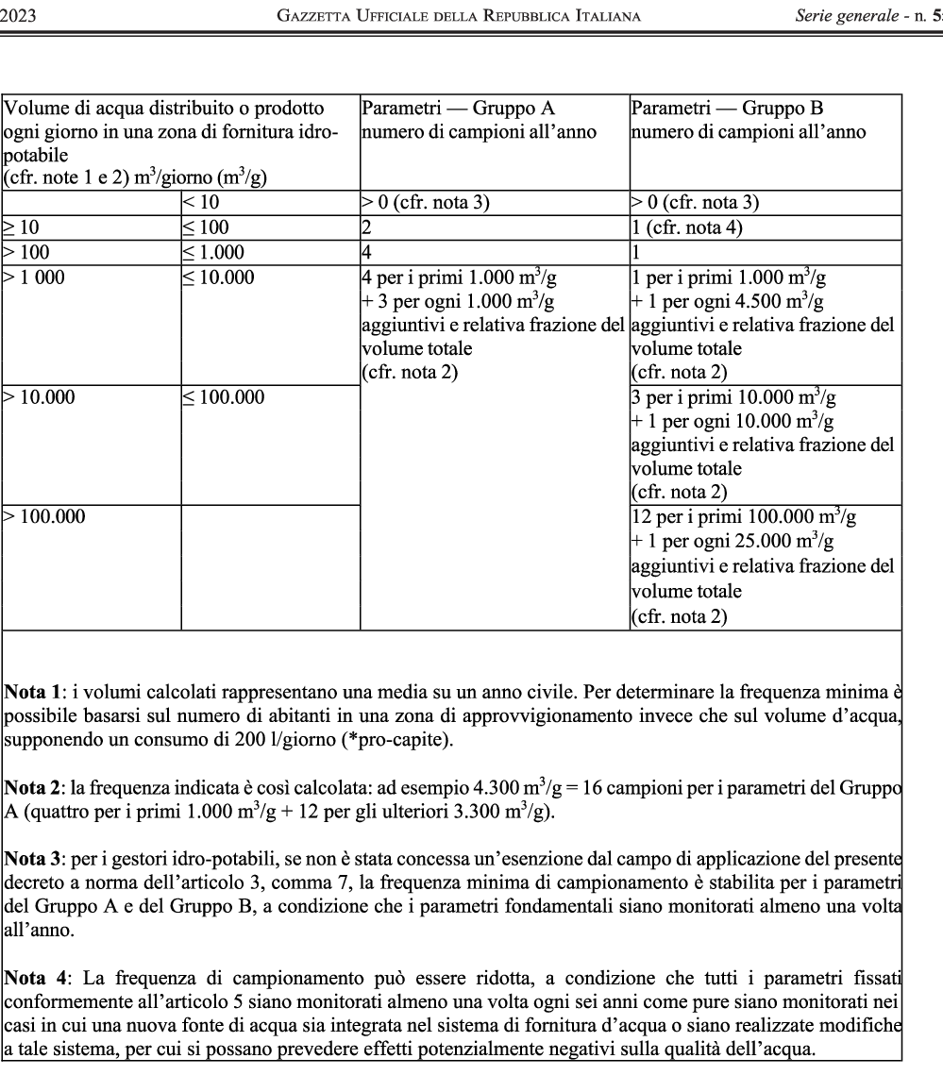
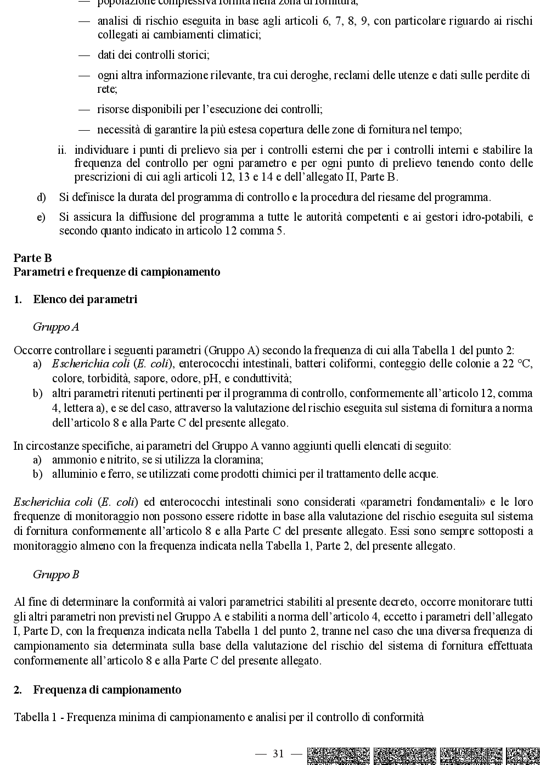
Sezione stralciata da:
D Lgs_18/2023

